Sheet1
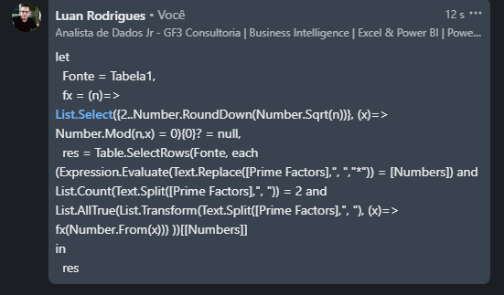
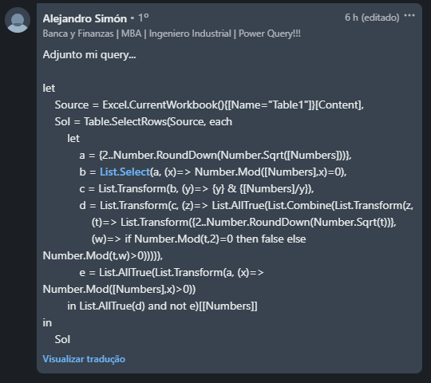
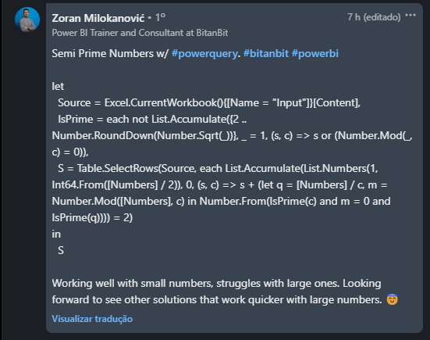
Numbers | Prime Factors | Expected Answers
34 | 2, 17 | 34
299 | 13, 23 | 299
4320 | 2, 3, 5 | 23378
8374 | 2, 53, 79 | 2131126017178 | 34
23378 | 2, 11689 |  | 299
467783 | 467783 |  | 23378
9307383327 | 3, 11, 3481999 |  | 2131126017178
Liste todos os números semiprimos. Um Semi Prime é um número natural que é o produto de exatamente dois números primos Ex. 314 que pode ser expresso como produto de dois números primos - 2 e 157 Nota - Dei a coluna B como justificativa para as respostas. Você precisa usar a coluna A apenas para o problema.
78389383935 | 3, 5, 67, 77999387
2131126017178 | 2, 1065563008589

